EVALUACION2
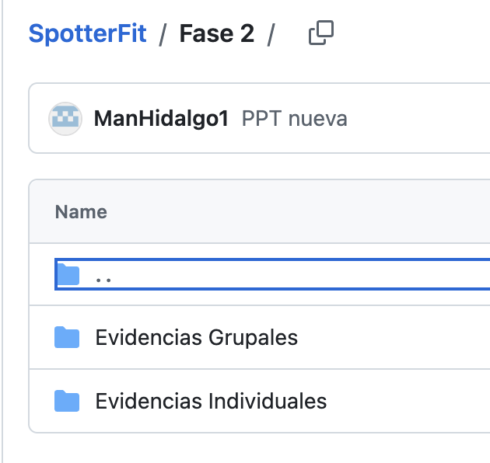
 |  | 100%
 | INTEGRANTES | GRUPAL
1 | Jose Quintero | 5.8
2 | Luis Gomez | 5.8
3 | Manuel Hidalgo | 5.8

GRUPAL |  | Nivel de Logro | NIVELES DE LOGRO Y PUNTAJES
 | Aspectos a Evaluar |  | Completamente logrado |  | Logrado |  | Logro Incipiente |  | No logrado
 | 1. Propone ajustes al Proyecto APT considerando dificultades, facilitadores y retroalimentación. | Completamente logrado | X | 10
 | 2. Aplica una metodología que permite el logro de los objetivos propuestos, de acuerdo a los estándares de la disciplina. | Completamente logrado | X | 10
 | 3. Genera evidencias que dan cuenta del avance del Proyecto APT en relación a documentación, programación y almacenamiento de datos , de acuerdo a lo planificado por el equipo y que cumpla con estándares de desarrollo de la industria | Logrado |  |  | X | 15
 | 4. Utiliza de manera precisa el lenguaje técnico en los entregables de acuerdo con lo requerido por la disciplina. | Completamente logrado | X | 5
 | 5. Utiliza reglas de redacción, ortografía (literal, puntual, acentual) y las normas para citas y referencias. | Completamente logrado | X | 5
 | 6. Entrega la documentación y evidencias requerida por la asignatura de acuerdo a la estrucutra y nombres solicitados, guardando todas las evidencias de avances en Git | Completamente logrado | X | 20
 | 7.- Generan evidencias claras dentro del repositorio del aporte de cada uno de los integrantes del equipo que permitan identificar la equidad en el trabajo y la participación de cada estudiante. | Logrado |  |  | X | 9
 | 8. Demuestra un trabajo en equipo en donde todos los miembros del equipo expresan con fluidez el conocimiento del tema expuesto y participan de las actividades planificadas en el proyecto | Completamente logrado | X | 10
 | Puntaje | 84 |  | 60 |  | 24 |  | 0 |  | 0
 | Nota | 5.8
 |  |  | X

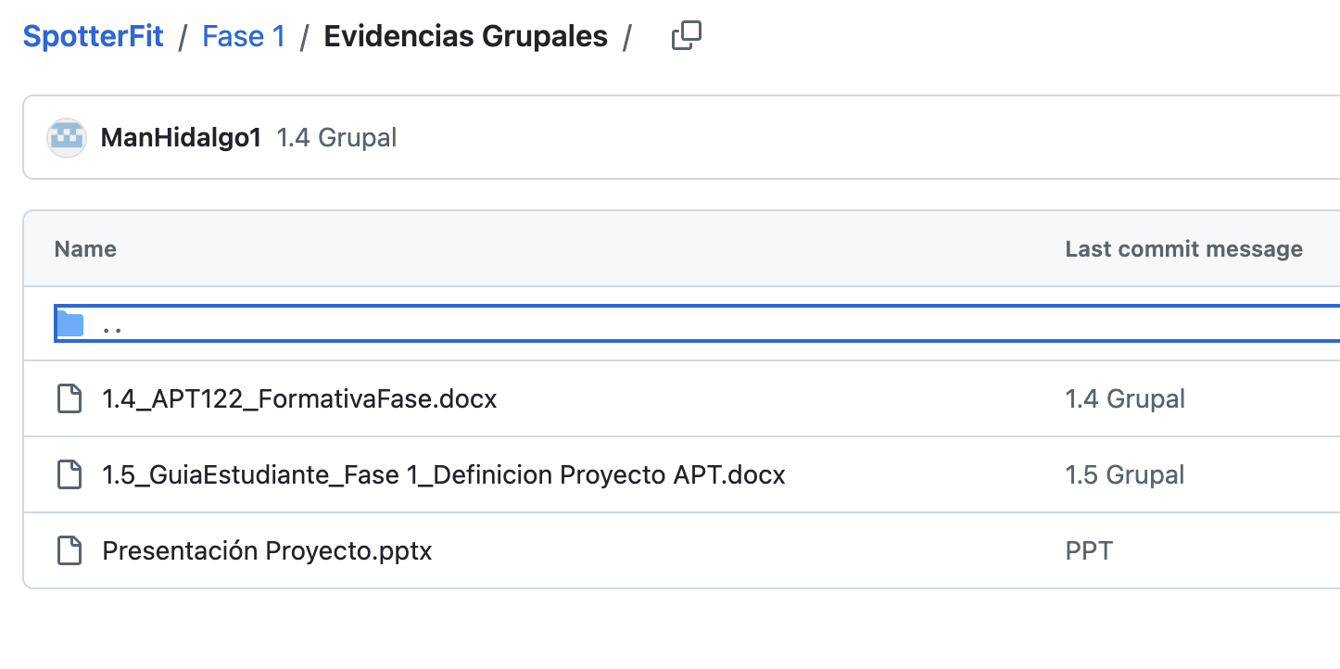
 | Feedback Presentación (No Evaluada)
 | Revisar los Roles de acuerdo a Scru,
 | En los Obj. Espec cambiar nros por iconos
 | Reléase plan no se explica desde las capas. No cuadran los sprint
 | Arq. Fantan iconos y explicar el uso de SQL Alchemy
 | Dejar el Modelo de datos en 1 slide
 | En el slide de tecnológias faltan las herramientas de gestión

 | Sistema
 | Bien el avance de la app

 | Evidencias
 | En la Fase 1 falta la planilla de evaluación
 | Faltan las evidencias de proyecto de la fase 2
 | Falta la declaración de uso de la IA

